1.1
voltar à página inicial |  |  |  | 1 - FORMULÁRIOS
 | S | N | NA
 | x |  |  | 1.1 A sequência de tabulação entre campos segue a sequência de preenchimento
 |  |  |  | A ordem de tabulação por entre os campos deve corresponder à sequência normal de preenchimento do formulário.

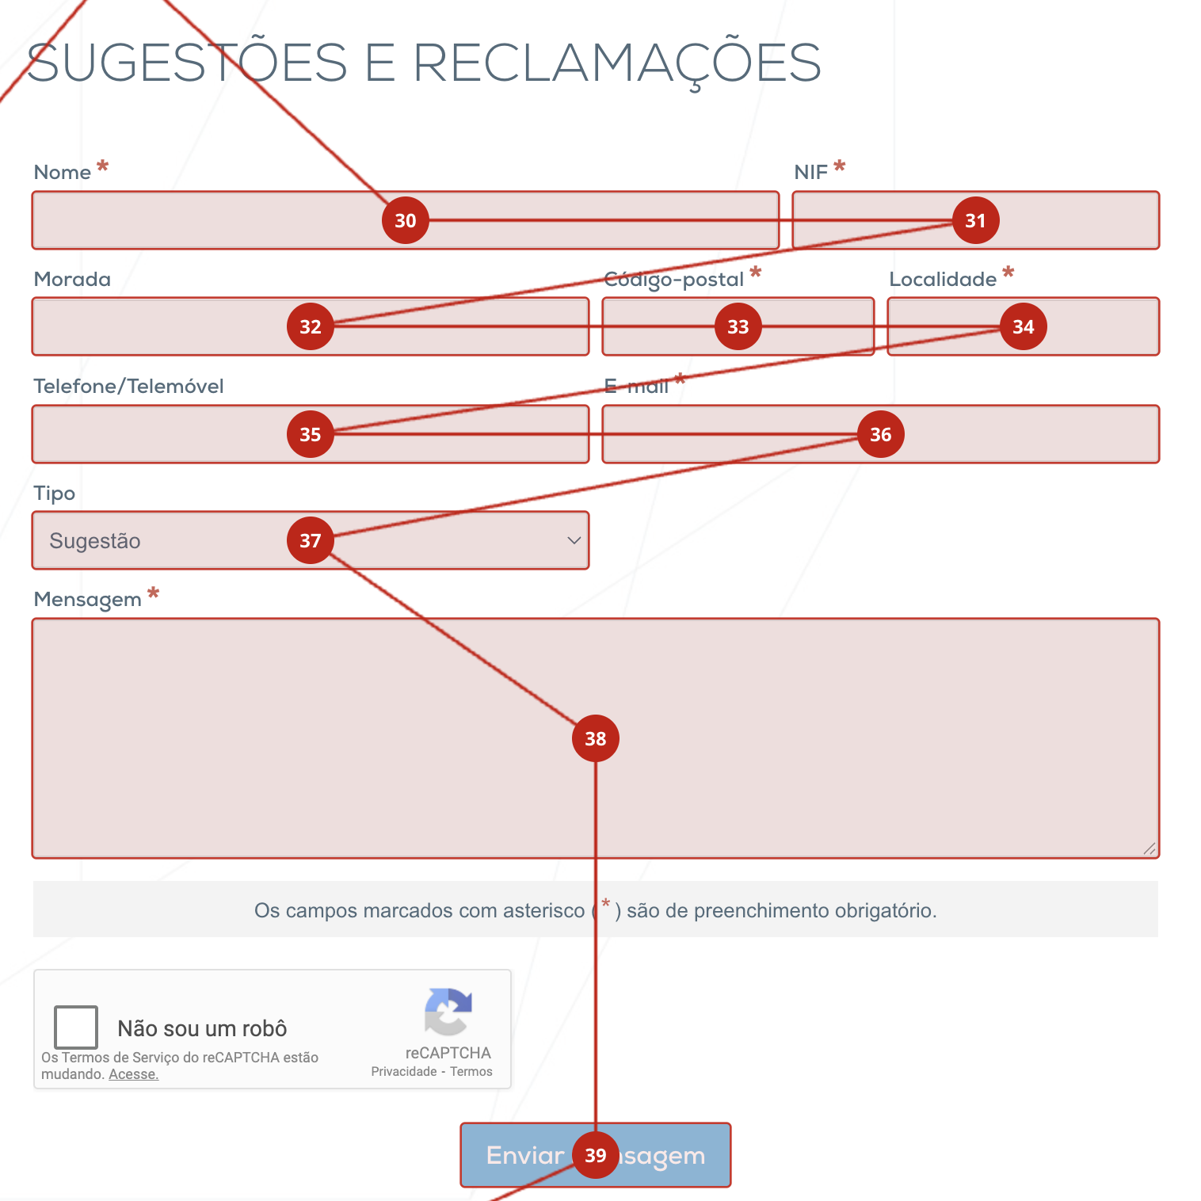
 | Listagem de evidências
 |  |  |  |  | Notas:
 |  |  |  |  | https://www.cm-vagos.pt/participar/sugestoes-e-reclamacoes
 |  |  |  |  | Embora o plugin que utilizamos para verificar a ordem das tabulações não tenha contemplado o reCAPTCHA, este aparece pela ordem correta, antes do botão de enviar mensagem.

2.1
voltar à página inicial |  |  |  | 2 - CAMPOS
 | S | N | NA
 | x |  |  | 2.1 O tamanho dos campos deve refletir o tamanho previsível dos dados
 |  |  |  | O tamanho dos campos deve refletir o tamanho previsível para a entrada dos dados. Por exemplo, um campo para telefone deve ter a largura estritamente necessária para conter todos os dígitos. Nem mais nem menos.

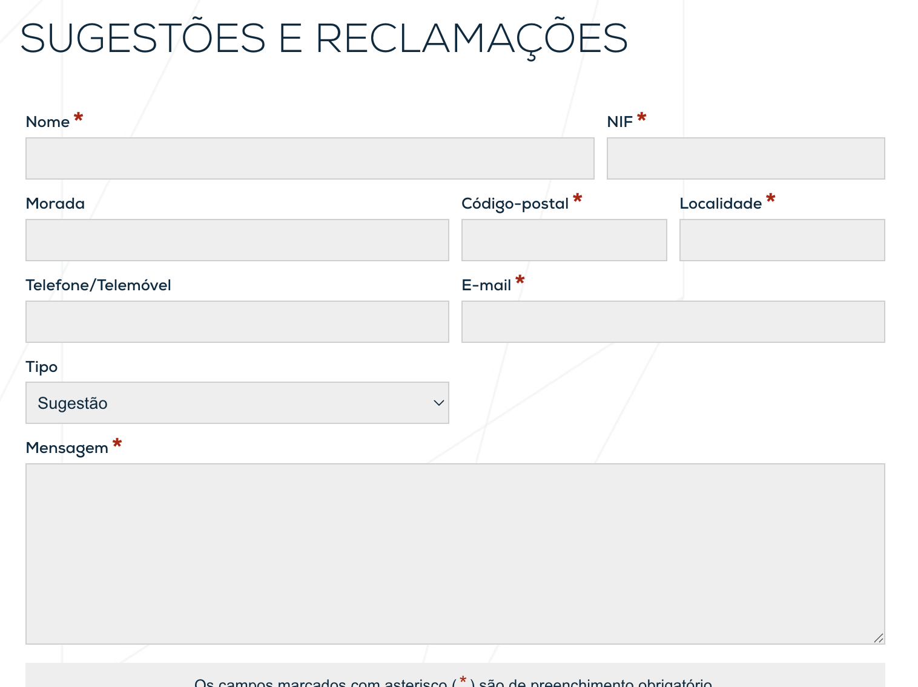
 | Listagem de evidências
 |  |  |  |  | Notas:
 |  |  |  |  | https://www.cm-vagos.pt/participar/sugestoes-e-reclamacoes

3.1
voltar à página inicial |  |  |  | 3 - RESPOSTA
 | S | N | NA
 | x |  |  | 3.1 Em ações longas, o sistema deve indicar o que está a acontecer
 |  |  |  | O sistema deve indicar o que está a processar ou qual o tempo de espera expectável quando o utilizador desencadeia ações que levem a este comportamento.

 | Listagem de evidências
 |  |  |  |  | Notas:
 | 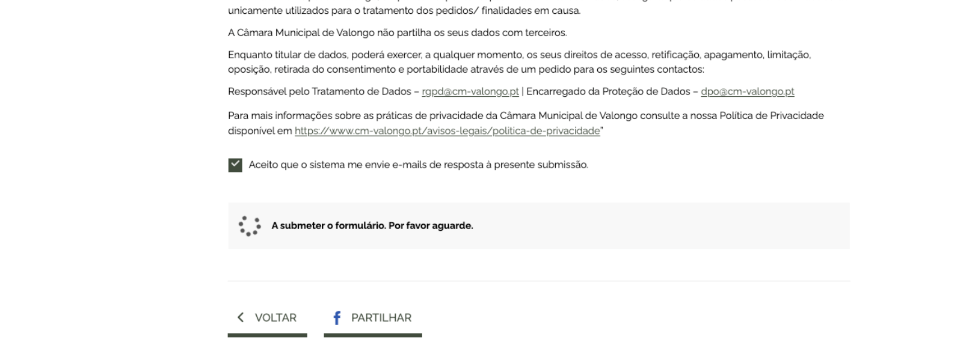 |  |  |  | https://www.cm-vagos.pt/participar/sugestoes-e-reclamacoes

4.1
voltar à página inicial |  |  |  | 4 - ERROS
 | S | N | NA
 | x |  |  | 4.1 A informação já introduzida deve poder ser corrigida a qualquer momento
 |  |  |  | Toda a informação já transmitida pelo utilizador numa sessão pode ser corrigida, em qualquer momento, antes da transação ser finalizada.

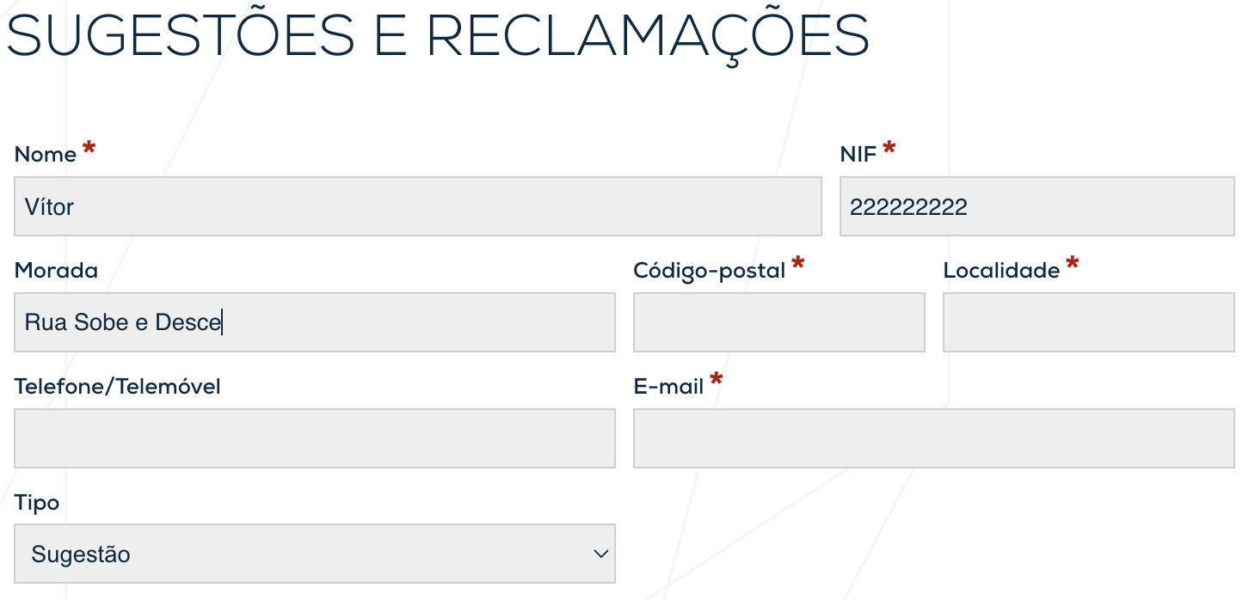
 | Listagem de evidências
 |  |  |  |  | Notas:
 |  |  |  |  | https://www.cm-vagos.pt/participar/sugestoes-e-reclamacoes

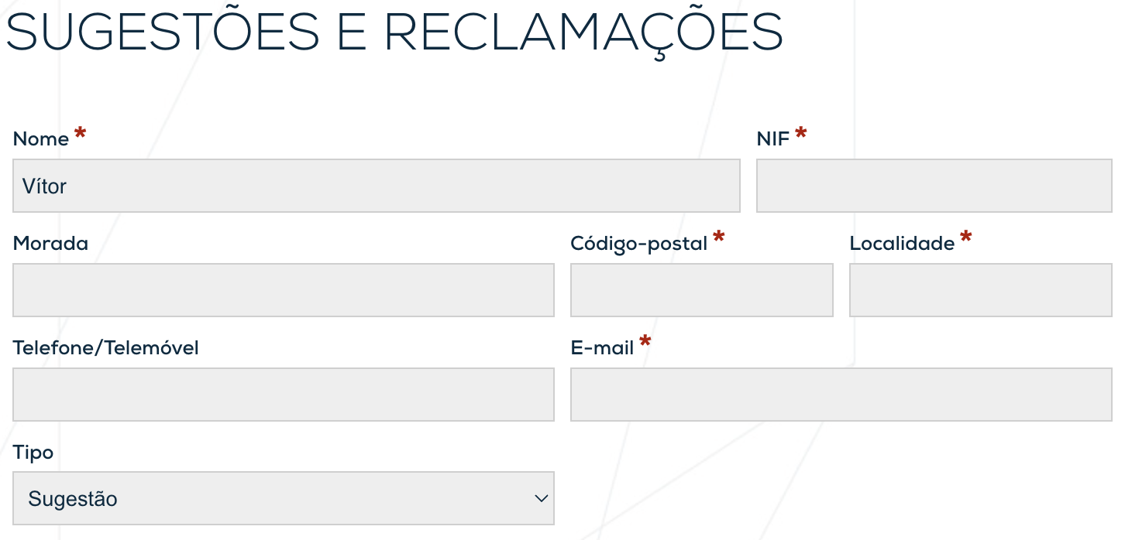

4.3
voltar à página inicial |  |  |  | 4 - ERROS
 | S | N | NA
 | x |  |  | 4.3 As mensagens de erro são claramente identificadas junto aos campos de origem
 |  |  |  | As mensagens de erro devem ser apresentadas claramente associadas aos campos a que dizem respeito. Isto não invalida a necessidade de as apresentar numa lista sumário. Esta última técnica é particularmente útil em páginas longas.

 | Listagem de evidências
 |  |  |  |  | Notas:
 | 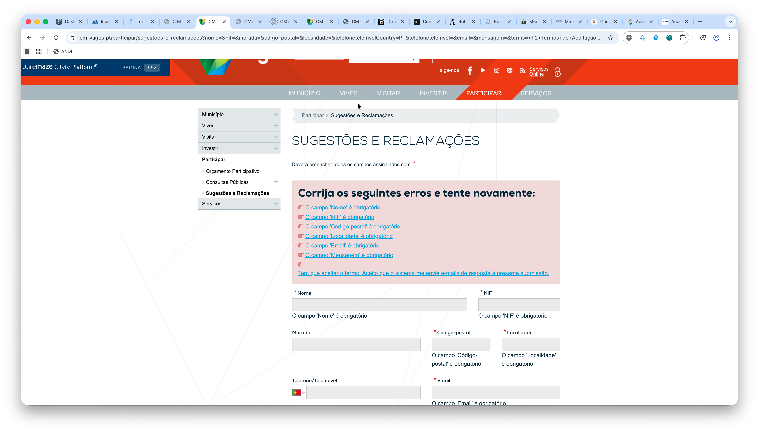 |  |  |  | https://www.cm-vagos.pt/participar/sugestoes-e-reclamacoes

